상품제안서
몽블랑 노트(주문제작형) | 상품코드: S23816

 |  |  |  |  |  |  | 02-713-8555 | www.synergygift.co.kr
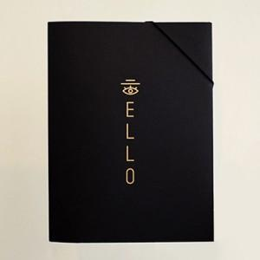

【상세/제작정보】 | <p><span style="font-size: 14pt;">-흑지커버 앞면 무광금박포함</span></p><p><span style="font-size: 14pt;">-줄노트커버 1천개이상 앞,뒤 풀칼라인쇄무료​</span><br><span style="font-family: dotum; font-size: 13px; background-color: rgb(255, 255, 255);"></span></p>

【인쇄/포장옵션】 | 금박, 뒷면박추가 / OPP(비닐)

【공급단가】 | 수량 | 300~ | 500~ | 1,000~ | 3,000~ | 5,000~
*VAT별도 | 단가 | 3,900원 | 3,280원 | 2,920원 | 2,470원 | 2,320원

【상품 URL】 | https://www.synergygift.co.kr:443/src/goods_detail.php?gdno=23816

